注文手順
 | ラグフェス参加者様 弁当＆ドリンクの注文手順について

 |  | 株式会社平和堂
 |  | 地域共創事業部 地域共創課
 |  | 藤野 桑原

①ラグフェス滋賀運営委員会の岡本輝明様（r-ct@ss-os.com)から送られている
「●ラグフェス専用注文書」を開く
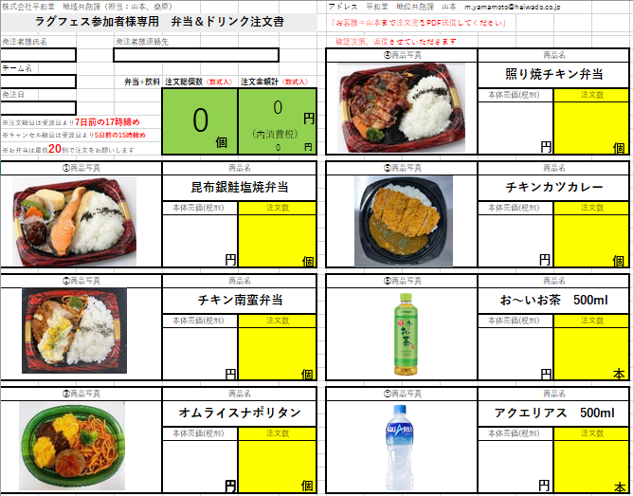

②それぞれの商品の注文数の欄（黄色のマス）に注文数を入力する

➂入力したエクセルシートを平和堂 地域共創課 藤野まで送る
メールアドレス： t.fujino@heiwado.co.jp

➃当日、平和堂ブースのところで料金と引き換え

⑤ゴミ処理対応はさせていただきます
お渡しするゴミ袋に入れて14時までの平和堂ブースまでお持ちください
分別のご協力よろしくお願いします

・お弁当は最低10個で注文をお願いします

・注文締切日は5/10（日）の17時締め

・キャンセル締日は5/12（火）の15時締め

緊急連絡先 株式会社平和堂 地域共創事業部 地域共創課
藤野：070-3185-5063 桑原：080-7039-8031

注文書
株式会社平和堂 地域共創課（担当：藤野、桑原） |  |  |  | アドレス 平和堂 地域共創課 藤野 t.fujino@heiwado.co.jp
ラグフェス参加者様専用 弁当＆ドリンク注文書 |  |  |  | (桑原 r.kuwahara@heiwado.co.jp)

発注者様氏名 | 発注者様連絡先 |  |  | 「お客様⇒藤野まで注文書を送信してください」
 |  |  |  |  | 商品名
チーム名 |  |  |  |  | アクエリアス２L
 | 弁当+飲料 | 注文総個数（数式入） | 注文金額計（数式入）
発注日 |  | 0 | 0 |  | 本体売価(税別） | 注文数
円
 |  |  |  |  | 220
※注文締日は5月10日（日）17時締め
個
円
円
円
個
※キャンセル締日は５月12日（火）15時締め |  |  | (内消費税）
※お弁当は最低10個で注文をお願いします |  |  | 0

①商品写真 |  | 商品名 |  | ⑤商品写真 | 商品名
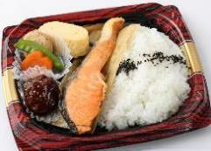 |  | 昆布銀鮭塩焼弁当 |  |  | 天然水２L

 |  | 本体売価(税別） | 注文数 |  | 本体売価(税別） | 注文数
 |  | 800 |  |  | 200

円
個
円
個

②商品写真 |  | 商品名 |  | ⑥商品写真 | 商品名
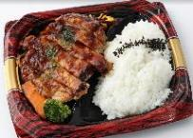 |  | 照り焼きチキン弁当 |  |  | お～いお茶 500ml

 |  | 本体売価(税別） | 注文数 |  | 本体売価(税別） | 注文数
 |  | 800 |  |  | 120

円
個
円
本

➂商品写真 |  | 商品名 |  | ⑦商品写真 | 商品名
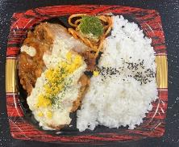 |  | チキン南蛮弁当 |  |  | アクエリアス 500ml

 |  | 本体売価(税別） | 注文数 |  | 本体売価(税別） | 注文数
 |  | 800 |  |  | 120

円
円
個
円
本

 |  |  | 0
 |  |  | 0

